ログイン画面
画面レイアウト定義
共通情報 | システム名 | ゲーミングデバイスの販売サイト |  |  |  | 作成者 | 岩崎
 | 工程名 | システム設計 |  |  |  | 作成日付 | 2022-09-26
 | ドキュメント名 | ゲーミングデバイスの販売サイト システム設計書 |  |  |  | バージョン | v1.0
書誌情報 | 画面ID | G1-1 |  |  |  | 更新者
 | 画面の名称 | ログイン画面 |  |  |  | 更新日付
 | 概要 | ゲーミングデバイスの販売サイト の利用に必要なログイン画面のレイアウトを示す
レイアウト図

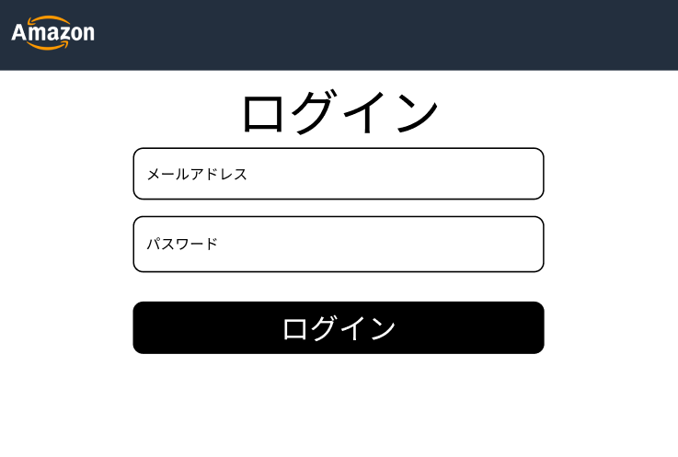
④

使用する部品
識別ID | ラベル |  | 画面部品の種類 | 表示範囲 | 画面部品の説明
① | メールアドレス |  | テキストボックス | 半角60文字 | メールアドレスを入力するテキストボックス
② | パスワード |  | テキストボックス | 半角16文字 | パスワードを入力するテキストボックス
③ | ログイン |  | ボタン | - | ログイン処理を起動するボタン
④ | ロゴ |  | 画像 | - | オリジナルロゴ

操作手順

 | 1 | メールアドレスを入力する

 | 2 | パスワードを入力する

 | 3 | ログインのボタンを押下すると、ログイン処理を行い商品一覧画面
 |  | へ遷移する

商品一覧画面
画面レイアウト定義
共通情報 | システム名 | ゲーミングデバイスの販売サイト |  |  |  | 作成者 | 岩崎
 | 工程名 | システム設計 |  |  |  | 作成日付 | 2022-09-26
 | ドキュメント名 | ゲーミングデバイスの販売サイト システム設計書 |  |  |  | バージョン | v1.0
書誌情報 | 画面ID | G1-2 |  |  |  | 更新者
 | 画面の名称 | 商品一覧画面 |  |  |  | 更新日付
 | 概要 | ゲーミングデバイスの販売サイト の商品一覧画面を示す
レイアウト図

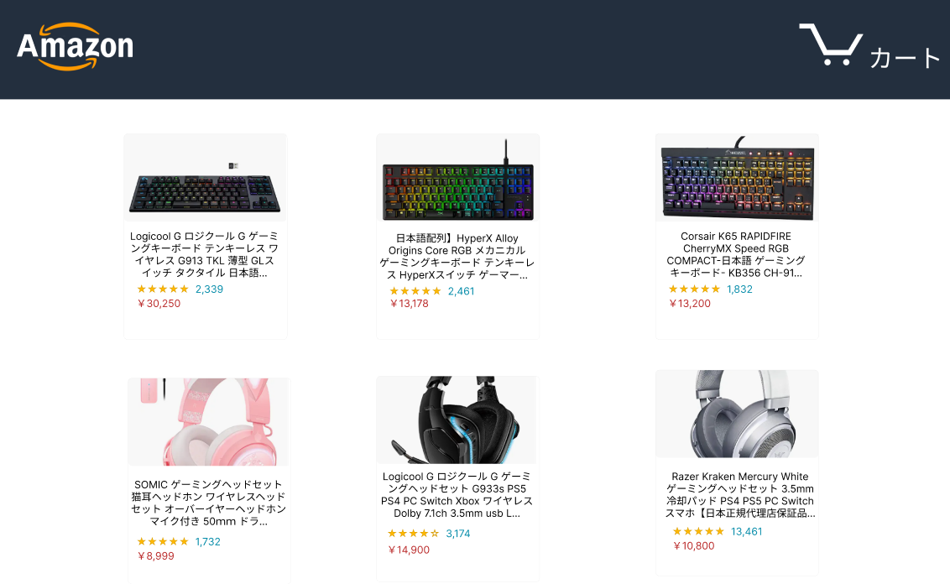

識別ID | ラベル |  | 画面部品の種類 | 表示範囲 | 画面部品の説明
① | ロゴ |  | 画像 | - | オリジナルのロゴ
② | 商品情報 |  | リンク | - | 販売する商品の情報が書かれたリンク
③ | カート |  | リンク | - | カートへ移動するリンク

操作手順

 | 1 | 購入したい商品の画像を押す
 |  | 商品詳細画面へ遷移する

 | 2 | カートを押すと、カート画面へ遷移する

商品詳細画面
画面レイアウト定義
共通情報 | システム名 | ゲーミングデバイスの販売サイト |  |  |  | 作成者 | 岩崎
 | 工程名 | システム設計 |  |  |  | 作成日付 | 2022-09-26
 | ドキュメント名 | ゲーミングデバイスの販売サイト システム設計書 |  |  |  | バージョン | v1.0
書誌情報 | 画面ID | G1-3-1 |  |  |  | 更新者
 | 画面の名称 | 商品詳細画面 |  |  |  | 更新日付
 | 概要 | ゲーミングデバイスの販売サイト の商品詳細画面を示す
レイアウト図
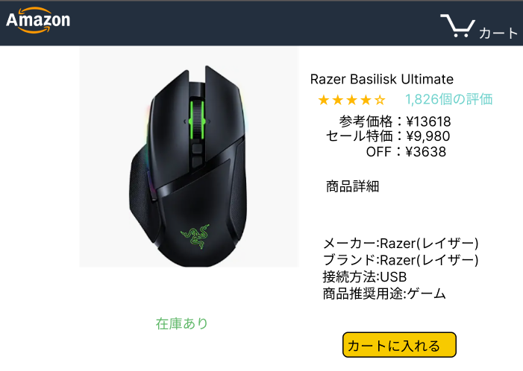

④

⑤

識別ID | ラベル |  | 画面部品の種類 | 表示範囲 | 画面部品の説明
① | ロゴ |  | 画像 | - | オリジナルのロゴ
② | カート |  | リンク | - | カートに入れた商品を見れる
③ | 商品詳細 画像 |  | 画像 | - | 商品の画像
④ | 商品詳細 説明 |  | テキスト |  | 商品の説明
⑤ | 購入 |  | ボタン | 7 | 購入

操作手順

 | 1 | カートに入れるのボタンを押下すると、商品がカートに入る

 | 2 | カートのリンクを押下すると、カートに入っている商品を見れる

カート画面
画面レイアウト定義
共通情報 | システム名 | ゲーミングデバイスの販売サイト |  |  |  | 作成者 | 岩崎
 | 工程名 | システム設計 |  |  |  | 作成日付 | 2022-09-26
 | ドキュメント名 | ゲーミングデバイスの販売サイト システム設計書 |  |  |  | バージョン | v1.0
書誌情報 | 画面ID | G1-3-2 |  |  |  | 更新者
 | 画面の名称 | カート画面 |  |  |  | 更新日付
 | 概要 | ゲーミングデバイスの販売サイト のカート画面を示す
レイアウト図
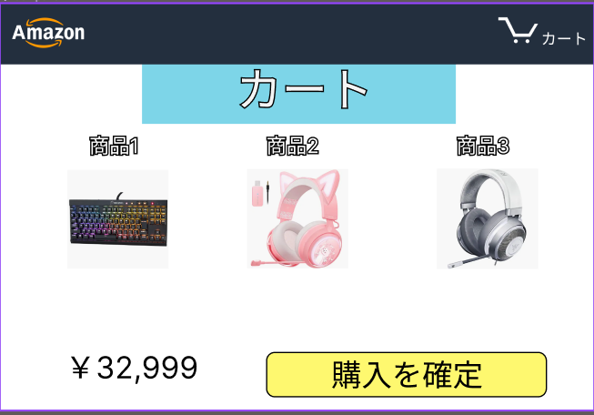

④

識別ID | ラベル |  | 画面部品の種類 | 表示範囲 | 画面部品の説明
① | 商品詳細 |  | リンク | - | 商品詳細画面へ移動する
② | 購入を確定 |  | ボタン | 20 | 購入を確定し確認ボタンへ移動する
③ | 合計金額 |  | テキスト | 8 | カート内の商品の合計金額を表示
④ | ロゴ |  | 画像 | - | オリジナルのロゴ

操作手順

 |  | 1 | 商品詳細を表示し選択することで商品詳細に移動できる

 |  | 2 | 購入を確定し、注文確定画面へ遷移する

注文確定画面
画面レイアウト定義
共通情報 | システム名 | ゲーミングデバイスの販売サイト |  |  |  | 作成者 | 諸熊
 | 工程名 | システム設計 |  |  |  | 作成日付 | 2022-09-26
 | ドキュメント名 | ゲーミングデバイスの販売サイト システム設計書 |  |  |  | バージョン | v1.0
書誌情報 | 画面ID | G1-3-3 |  |  |  | 更新者
 | 画面の名称 | 注文確定画面 |  |  |  | 更新日付
 | 概要 | ゲーミングデバイスの販売サイト の注文確定画面を示す
レイアウト図
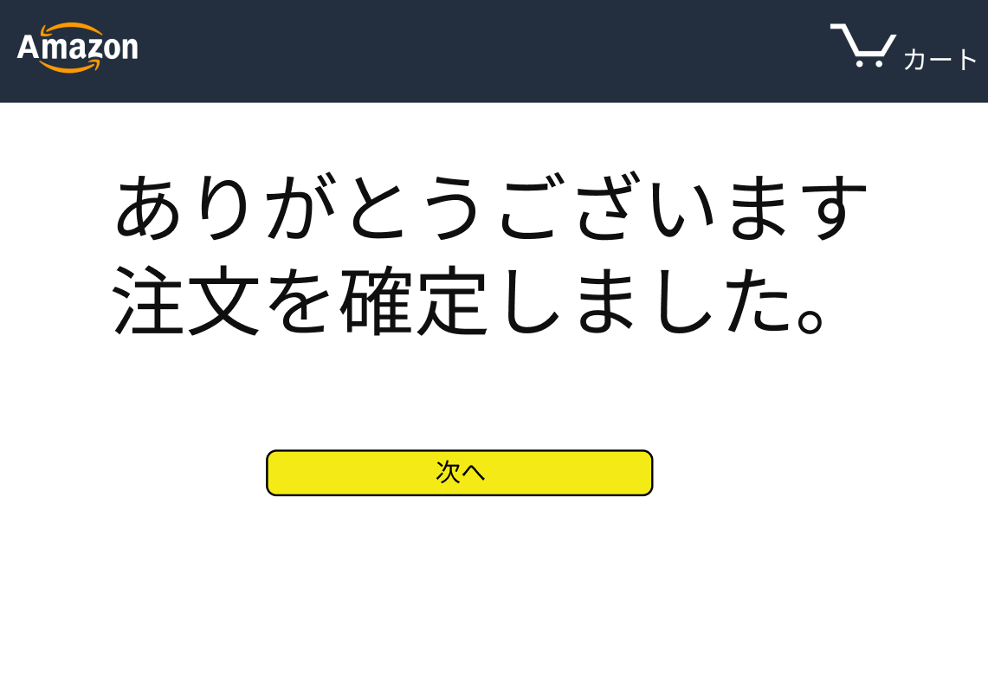

識別ID | ラベル |  | 画面部品の種類 | 表示範囲 | 画面部品の説明
① | 確認完了 |  | ボタン | 2 | 購入確認画面から抜ける
② | ロゴ |  | 画像 | - | オリジナルのロゴ
③ | カート |  | リンク | - | カートへ移動するリンク

操作手順

 | 1 | 次へのボタンを押すと購入画面から抜ける

 | 2 | カートのボタンを押すとカート画面に遷移する

画面レイアウト(サンプル）
画面レイアウト定義
共通情報 | システム名 | ゲーミングデバイスの販売サイト サンプル |  |  |  | 作成者
 | 工程名 | システム設計 |  |  |  | 作成日付
 | ドキュメント名 | ゲーミングデバイスの販売サイト システム設計書 |  |  |  | バージョン
書誌情報 | 画面ID |  |  |  |  | 更新者
 | 画面の名称 |  |  |  |  | 更新日付
 | 概要
レイアウト図

①
②
③
④
⑤
⑥
⑦
⑧
⑨

使用する部品
識別ID | ラベル |  | 画面部品の種類 | 表示範囲 | 画面部品の説明

操作手順

